Tidsstämpel
Kryssrutor med tidsstämpel
Kryssrutor med tidsstämpel
Aktivera iterativ beräkning och skapa en formel som fyller i aktuellt klockslag och tid, när kryssrutorna markeras och tas bort när de avmarkeras.
Använd funktionerna:
IFS [IFS]
NU [NOW]
Extra: Gör området till en Tabell [Table] och lägg till en villkordsstyrd formatering som använder Genomstrykning [Strikethrough] på uppgifter som är klara.
Uppgift | Satus | Tidsangivelse
Aktivitet 1 | FALSE
Aktivitet 2 | FALSE
Aktivitet 3 | FALSE
Aktivitet 4 | FALSE
Aktivitet 5 | FALSE
Aktivitet 6 | FALSE
Aktivitet 7 | FALSE
Aktivitet 8 | FALSE
Aktivitet 9 | FALSE
Aktivitet 10 | FALSE
Aktivitet 11 | FALSE
Aktivitet 12 | FALSE
Aktivitet 13 | FALSE
Aktivitet 14 | FALSE

Tidsstämpel Facit
Kryssrutor med tidsstämpel
Slå på alternativt Aktivera iterativ beräkning [Enable iterative calculation] via menyn Arkiv > Alternativ > Formler [File >Options >Formulas].
Och använd formlen:
=IFS(C5=FALSKT;"";D5="";NU();SANT;D5)
=IFS(C5=FALSE;"";D5="";NOW();TRUE;D5)
Kryssrutor med tidsstämpel

Uppgift | Satus | Tidsangivelse
Aktivitet 1 | FALSE
Aktivitet 2 | TRUE | 08:19
Aktivitet 3 | FALSE
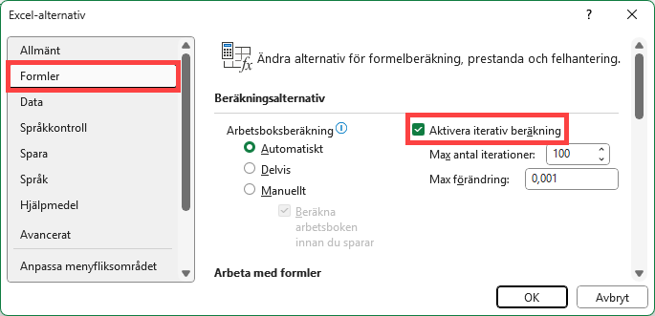
Aktivitet 4 | FALSE
Aktivitet 5 | TRUE | 08:23
Aktivitet 6 | TRUE | 08:39
Aktivitet 7 | FALSE
Aktivitet 8 | FALSE
Aktivitet 9 | FALSE
Aktivitet 10 | FALSE
Aktivitet 11 | FALSE
Aktivitet 12 | FALSE
Aktivitet 13 | FALSE
Aktivitet 14 | FALSE

